샌드위치 만들기 알고리즘 순서도(4.16)
샌드위치 만들기
 | 1. 슬라이스(단면이 잘려져 있는)된 시판 식빵(종류 상관없이), 땅콩 잼, 딸기 잼, 버터(잼)나이프, 키친타올(깨끗한 행주, 물티슈 등으로 대체 가능)를 냉장고에서 꺼내, 쟁반에 담아 준비한다.
 | 2. 도구와 식탁은 깨끗이 닦고, 물기가 없도록 한다.
 | 3. 시판 식빵들 중, 가장 바깥(가장 왼쪽, 오른쪽에 있는 두 조각)쪽 조각을 제외한, 2조각을 골라, 식빵 봉투에서 꺼내, 식탁에 놓아둔다.
 | 4. 땅콩 잼 쟁반에서 꺼내, 식탁 위에 가져다 두고, 가까이 가져온다.
 | 5. 한 손으로는 땅콩 잼 통을 잡고, 땅콩 잼 통을 잡지않은 다른 손으로, 땅콩 잼 뚜껑을 잡고, 힘을 주어 연다.
 | 6. 땅콩 잼 뚜껑을 땅콩 잼 통 근처, 식탁 위에 놔두고, 땅콩 잼 통을 잡지 않은 다른 손으로, 버터 나이프의 손잡이를 쥔다.
 | 7. 버터 나이프의 나이프 부분을 땅콩 잼 통 내부로 집어 넣고, 넓적한 단면 쪽으로 땅콩 잼을 퍼낸다.
 | 8. 땅콩 잼을 잡았던 손으로, 식탁에 놓인 식빵 하나를 집어든다.
 | 9. 버터 나이프에 발려진 땅콩 잼을, 식빵의 하얗고 넓은 단면 한곳에만, 넓게 펴 바른다.
 | 10. 하얀색 단면이 거의 보이지 않는다면, 땅콩 잼을 바른 식빵을, 아무것도 발리지 않은 단면이 식탁에 닿도록 놔둔다.
 | 11. 버터 나이프를 물로 닦고, 키친타올로 닦아내 물기를 제거한다.
 | 12. 버터 나이프를 식탁위에 놔두고, 한 손으론 땅콩 잼 통을, 땅콩 잼 통을 잡지 않은 손으론 땅콩 잼 뚜껑을 잡고, 돌려서 닫는다.
 | 13. 땅콩 잼 통을 원래 자리에 가져다 두고, 딸기 잼 통을 가까이 가져온다.
 | 14. 5의 행동을, 딸기 잼 통 이라는 객체에 행한다.
 | 15. 두 개의 식빵 중, 하얀색 단면 양쪽 모두 아무것도 발리지 않은 식빵에, 6~10 의 행동을 행한다.
 | 16. 이후 11~12 의 행동을 딸기 잼 통 이라는 객체에 행한다.
 | 17. 딸기 잼 통을 원래 자리에 가져다 두고, 식빵을 각각 한손에 한 조각씩 집어든다.
 | 18. 각자, 잼이 발린 단면 끼리 맞붙도록, 식빵을 붙인다.
 | 19. 맛있게 먹읍시다.

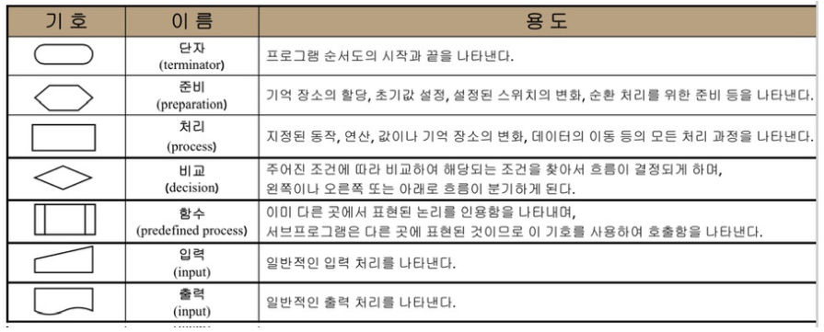
기억 장소 할당 / 초기값 설정 / 스위치 변화 / 순환 처리
지정된 동작/ 연산/ 값/ 기억 장소 변화/ 데이터 이동의 모든 처리과정
프로그램의 시작과 끝

예/ 아니오

 |  |  |  |  |  |  |  |  |  | < 흐름선

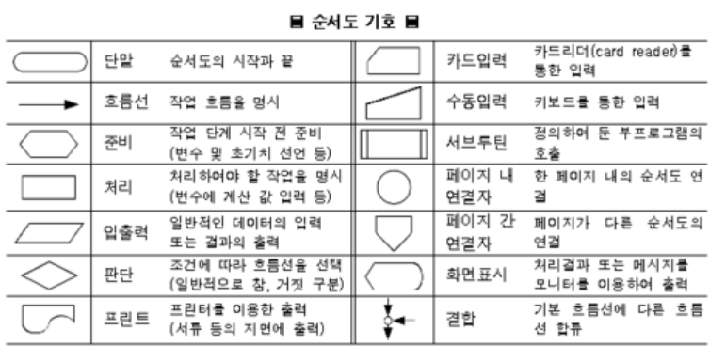
 |  |  |  |  |  | 장소: 식빵 봉투 / 쟁반 / 식탁
 |  |  |  |  |  | 시작 / 끝 : 샌드위치 만들기 시작 > 만들기 끝(먹기)
 |  |  |  |  |  | 동작: 잼 통을 가까이 함 / 잼 통을 원래 자리에 가져다둠 / 뚜껑을 열음 / 뚜껑을 닫음 / 물체를 쥠 / 물체를 놔둠 / 나이프를 닦음
 |  |  |  |  |  | 예 / 아니오 : 식빵의 흰 단면이 거의 보이지 않을 만큼 잼을 펴 발랐는가? / 식탁, 도구가 깨끗하게 닦였는가? / 잼 통이 열렸는가?(닫혔는가?)

냉장고 속에 존재하는
샌드위치 재료 준비하기
샌드위치 만들기
잼 나이프를 땅콩(딸기) 잼 통 속에 넣고,
넓적한 단면으로 땅콩(딸기) 잼을 퍼올림

준비물을 냉장고에서 꺼내서
쟁반 위에 준비
식빵 봉투를 열고 식빵 2조각을 골라
식탁위에 놓기
 |  |  |  |  |  |  |  |  |  |  | 예 |  | 아니오
잼이 퍼올려 졌는가?

모든 준비물이 준비 되었는가?
고른 식빵 조각이, 가장 바깥 조각이 아닌가?
 |  |  |  | 아니오 |  |  |  |  | 아니오

땅콩(딸기) 잼 통을 잡은 손을 놓고,
아무것도 발리지 않은 식빵을 잡는다.

 |  | 예
냉장고 속에 존재하는
샌드위치 재료 준비와 시작 전
정돈하기
 |  |  |  |  |  |  | 예

식탁 : 식빵 2조각과 준비물이 든 쟁반이 올려져 있음
땅콩(딸기) 잼이 뭍은 잼 나이프를
아무것도 발리지 않은
식빵의 희고 넓은 단면에 바름

 |  |  |  |  |  |  |  |  |  |  |  |  | 아니오
쟁반 : 식빵이 든 식빵 봉투 / 잼 나이프 /
잼 이 있는 땅콩 잼 통 / 잼이 있는 딸기 잼 통 / 키친타올
식탁 : 비어있음
식빵의 흰 단면이 본인이 보기에 거의 다 없어졌나?
쟁반에서 땅콩잼을 꺼내 식탁위에 가져옴
본인에게 가깝게 위치 시킴

쟁반 > 식탁 위 옮겨짐
식탁 : 식빵 2조각과
땅콩 잼,
준비물이 든 쟁반이 올려져 있음
 |  |  |  |  |  |  |  |  |  |  |  | 예

식빵 : 흰쪽의 한쪽면만 잼으로 발려짐
식탁 : 땅콩(딸기) 잼 통, 땅콩(딸기) 잼 뚜껑, 식빵 1조각과 준비물이 든 쟁반이 올려져 있음

식탁 : 준비물이 든
쟁반이 올려져 있음

한손으로 땅콩 잼(딸기) 통을 잡고,
다른 손으로 땅콩 잼 뚜껑을
잡아 돌려 열음

아무것도 발리지않은 면이
식탁에 닿도록, 잼이 발린 식빵조각을
내려둠

식탁과 도구를 물로 닦는다.
잼 뚜껑이 잼 통으로 부터 분리 되었는가?
 |  |  |  |  |  |  |  |  | 아니오

손: 한손은 비어있음, 다른 손은
잼나이프를 쥠.
식탁 : 땅콩(딸기) 잼 통, 땅콩 잼 뚜껑, 아무것도 안발린식빵 1조각과, 땅콩(딸기) 잼이 발린 식빵 1조각, 준비물이 든 쟁반이 올려져 있음
깨끗하게 닦였는가?
 |  |  |  | 아니오

 |  |  |  |  |  |  | 예

땅콩 잼 뚜껑을 식탁위에 올려둔다. 땅콩 잼 뚜껑을 놓은 손으로 잼 나이프를
쟁반(식탁)에서 꺼내 쥔다.

 |  | 예
식탁과 도구를 키친타올로 닦는다.
잼 나이프를 물에 닦고,
키친타올로 물기를 없앤다.

식탁 : 식빵 2조각과
땅콩(딸기) 잼 통, 땅콩 잼(딸기) 뚜껑, 준비물이 든 쟁반이 올려져 있음

물기가 없는가?
아니오

 |  |  | 예

파란선 절차와
주황선 절차가 모두
마무리 되었나?
 |  | 예
마무리 되지 않은 곳 부터
다시 시작하기
잼 나이프를 식탁에 둠.
 |  |  |  |  |  |  |  | 아니오

식탁 : 땅콩 잼이 발린 식빵 1조각, 아무것도 발리지 않은 식빵 1조각, 땅콩 잼 통, 땅콩 잼,잼 나이프, 준비물이 들어있는 쟁반이 올려져있음
 |  |  |  |  |  |  | 예

딸기 잼을 쟁반에 가져다 둠

땅콩 잼 뚜껑을 땅콩 잼 통의 입구에 두고,
돌려서 닫은 후, 쟁반에 돌려둠.
식탁 : 땅콩 잼이 발린 식빵 1 조각, 딸기 잼이 발린 식빵 1조각, 준비물이 든 쟁반

딸기 잼 통을 쟁반에서 꺼내
식탁 위로 올려두고, 본인에게
가깝게 위치시킴

식빵 조각을 각각 한손에 들고,
잼이 발려진 단면 끼리 맞붙도록
식빵을 붙임

식탁 : 땅콩 잼이 발린 식빵 1조각, 아무것도 발리지 않은 식빵 1조각, 딸기 잼 통, 잼 나이프, 준비물이 들어있는 쟁반이 올려져있음

식빵이 잼이 뭍은 단면 끼리 붙었는가?
샌드위치 완성!

 |  |  |  |  | 아니오 |  |  | 예

현실에서의 알고리즘 순서도(4.16~4.17)
시스템 냉장고
 | 적어보자
 |  | 냉장실 | 냉장실
 |  | 냉동실 |  | 과일칸, 야체칸,김치칸, 일반칸 |  |  | <칸별 세부 온도
 |  | 디스플레이
 |  |  | 냉동실
 |  |  |  | 냉동 식품(간편 냉동조리 식품)칸, 육류칸, 얼음 칸, 일반칸 |  |  |  |  | <칸별 세부온도와 얼음틀

 |  |  | 디스플레이
 |  |  |  | 오늘의 날씨, 인터넷 연동

 | 과일칸. 야체칸 < 신선식품 칸으로 분류 가능 |  |  |  |  |  | 전체 공용 |  |  |  | 냉동실은 0도 이하로 유지된다. |  |  | <세부 설정으로도 0도를 초과하지 않는다.
 |  | 내부 식품을 최대한 신선 하게, 오래 보관 할 수 있도록 함. |  |  |  |  |  | UV렌턴으로 살균(제균), 탈취 기능
 |  | 서리와 시듦 을 센서로 체크 하여 알맞은 온도와 습도를 유지 |  |  |  |  |  |  |  |  | 냉동실의 모든 칸은 서리, 고드름 등등이 발생하지 않도록 조치 되어있다.

 | 김치칸 < 유산균 보호 2중 냉기 배출 차단막
 |  | 차단막으로 골무지 발생도 최소화 |  |  |  |  |  |  |  |  | 육류칸
 |  |  |  |  |  |  |  |  |  |  |  | 고기에 얼음이 얼지 않도록 조절된다. 신선식품 칸처럼 센서로 체크한다.
 | 냉장실은 0도 이상으로 유지된다. |  |  | < 세부 설정으로도 0도 미만으로 내려가지 않는다.
 |  |  |  |  |  |  |  |  |  |  | 얼음칸
 | 일반칸 |  |  |  |  |  |  |  |  |  |  | 얼음을 만들 수 있는 몰드가 있다. 몰드를 돌리면 하위에 있는 바구니에 얼음이 담긴다.
 |  | 곧 꺼내서 먹을 반찬이나, 요거트, 소스, 물 같은 액체, 유제품류가 주로 들어간다. |  |  |  |  |  |  |  |  |  | 크기만 맞다면, 어떤 모양의 몰드여도 상관없이 끼워넣을 수 있다.
 |  | 꺼내기 쉬움
 |  |  |  |  |  |  |  |  |  |  | 일반칸
 |  |  |  |  |  |  |  |  |  |  |  | 초코, 과자, 빵 등… 금방 해동하거나, 바로 먹을 수있는 것 들이 존재한다.
 | 디스플레이
 |  | 와이파이와 연결되어 있다면, 항시 인터넷 연결 중이다.
 |  | 집안의 전등, 소리 등에 반응하여 사람의 움직임과 말소리에 반응한다.
 |  | 오늘의 날씨, 검색(시리, 지니 처럼) 등등을 하고, ai 목소리가 정보를 전달해 준다.
 |  | 내부 식품의 소비기한을 체크하여, 소비기한이 얼마 남지 않은 것을 알려준다.

기억 장소 할당 / 초기값 설정 / 스위치 변화 / 순환 처리
지정된 동작/ 연산/ 값/ 기억 장소 변화/ 데이터 이동의 모든 처리과정
프로그램의 시작과 끝

예/ 아니오
결과 값

 |  |  |  |  |  |  |  |  |  |  |  |  |  |  |  | < 흐름선

 | 아래 알고리즘 순서도는, 이 규칙과 부가규칙을 따른다.

 | 규칙 | 구분 | 용도 분류 | 기능 |  | 세부사항 |  |  |  |  |  |  |  |  | 부가 규칙
 |  | 냉장실 | 전체 | 온도 조절 |  | 0도 미만으로 온도가 내려가지 않음(0도 이상 유지) |  |  |  |  |  |  |  |  | 1. 항상 전원이 켜져있다.
 |  |  |  |  |  | 수동 설정 가능 |  |  |  |  |  |  |  |  | 2. 와이파이에 연결되지 않더라도 센서와, 감지에 따른 안내는 가능하다.
 |  |  | 신선식품 | 신선도 체크 센서 |  | 서리 발생! 을 감지함 |  |  |  |  |  |  |  |  | 3. 외부 충격이 있는 것이 아니라면, 고장나지 않는다.
 |  |  |  |  |  | 시듦! 을 감지함 |  |  |  |  |  |  |  |  | 4. 정전시, 비상 내부 전력을 가동해 가능한 오래 냉장고의 기능을 유지한다.

 |  |  |  | 자동 조절 |  | 센서의 이벤트 중 하나 이상 발생시 온도와 습도를 자동으로 조절(높이거나 낮춤)함 |  |  |  |  |  |  |  |  | * 문이 열리면 검색할 수 없다.

 |  |  | 김치 | 냉기 배출 차단문 |  | 문속의 문. 열어야 김치통을 꺼낼 수 있음

 |  |  | 일반 | 기한 확인 센서 |  | 제품의 소비기한을 체크, 기한이 N일 이하인 경우 알림

 |  | 냉동실 | 전체 | 온도 조절 |  | 0도 초과로 온도가 올라가지 않음(0도 이하 유지)
 |  |  |  |  |  | 수동 설정 가능
 |  |  |  | 상태 조절 |  | 냉동실 모든칸의 벽에 서리, 고드름이 생기는 것을 막는다

 |  |  | 육류 | 상태 확인 센서 |  | 얼음! 을 감지함

 |  |  |  | 자동 조절 |  | 센서의 이벤트가 발생시 온도와 습도를 자동으로 조절함

 |  |  | 얼음 | 얼음 몰드 |  | 몰드의 모양대로 물을 얼음으로 얼림
 |  |  |  |  |  | 크기만 맞는다면 다른 모양의 몰드로 바꾸어도 괜찮음
 |  |  |  |  |  | 회전시킬 수 있는 손잡이가 존재함

 |  |  |  | 얼음 바구니 |  | 몰드가 회전됨! 과 얼음이 떨어짐! 이 모두 충족하면 얼음 바구니로 떨어짐.
 |  |  |  |  |  | 그 얼음을 받아냄

 |  |  | 냉동식품 | 기한 확인 센서 |  | 제품의 소비기한을 체크, 기한이 N일 이하인 경우 알림

 |  |  | 일반

 |  | 디스플레이 | 전체 | 감지 |  | 사람의 움직임과 목소리를 감지함

 |  |  |  | 안내 |  | 감지됨! 이 발생하면, 설정된 ai 목소리로 안내함
 |  |  |  |  |  | 설정된 국가에 따라, 표준 시간과 언어를 설정함
 |  |  |  |  |  | 아침/점심/저녁 별로 안내 멘트가 다름 |  |  |  |  |  |  | <아침에는 오늘의 날씨,점심엔 오후 날씨, 저녁엔 내일 예상 날씨 등…
 |  |  |  |  |  | 명령을 듣고, 검색하여 안내해 줄 수 있다 |  |  |  |  |  |  | <인터넷 검색을 말한다.

 |  |  |  | 설정 |  | ai 목소리를 변경할 수 있다. |  |  |  |  |  |  | <소리의 크기 설정도 가능하다
 |  |  |  |  |  | 표준 시간, 언어를 변경할 수 있다.
 |  |  |  |  |  | 안내 여부를 끄고 킬 수 있다.

 |  |  |  | 인터넷 연결 |  | 와이파이에 연결되어 있다면, 항상 인터넷에 연결되어 있다

초기 설정
김치칸에 볼일이 있는가?
 |  |  |  |  |  |  |  |  |  |  |  |  |  |  |  |  |  |  |  |  |  |  | 아니오
물건을 꺼내고 넣음

냉장고 사용
신선식품 칸 / 김치 칸 / 일반 칸
 |  |  |  |  |  |  |  |  |  |  |  |  |  |  |  |  |  |  | 아니오
설정 - 표준 국가 설정 - 인터넷 연결 -AI 목소리 설정
-안내 여부 설정
온도 유지
상태 이상이 발생했는가?
 |  |  |  |  |  |  |  |  |  |  |  |  |  |  |  |  |  |  |  |  | 아니오

(수동) 온도 변경이 입력되었는가?
냉장고 문이 닫혀있는가?
냉장실인가?
차단문이 닫혀있는가?
다른 할일이
더 있는가?
 |  |  |  |  |  |  |  |  |  |  |  | 예 |  |  |  |  | 아니오
 |  |  |  |  |  |  |  |  |  |  |  |  |  |  |  |  |  |  |  | 예
김치를 꺼내고 넣을 수 있음

국가: 한국
연결: 연결됨
목소리 : 여성 1
안내 여부 : 안내함
육류 칸 / 얼음 칸 / 일반 칸
 |  |  |  |  |  |  |  |  | 아니오
 |  |  |  |  |  |  |  |  |  |  |  |  |  |  |  |  |  |  | 예
 |  |  |  |  |  |  |  |  |  |  |  |  |  |  |  |  |  |  |  |  |  | 아니오
 |  |  |  |  |  |  |  |  |  |  |  |  |  |  |  |  |  | 예

 |  |  |  |  |  |  |  |  |  |  |  | 아니오
 |  |  |  |  |  |  |  |  |  |  |  |  |  |  |  |  |  |  |  | 예 |  |  |  | 예 | 예
차단문 오픈
냉장고 사용 완료
안내
 |  |  |  |  | 아니오(재설정)

안내 여부를 켜짐 으로 해두었는가?
얼음칸에 볼일이 있는가?

물건을 꺼내고 넣음
 |  |  |  |  |  |  |  | 예 |  |  |  |  | 예
 |  |  |  |  |  |  |  |  |  |  |  |  |  |  |  |  |  |  |  |  |  | 아니오
국가 시간이 11am ~ 4pm 인가?
검색 명령이 주어졌는가?
점심 안내 멘트 출력
 |  |  |  |  |  |  |  |  |  | 예 |  |  |  | 아니오
 |  |  | 예
국가 시간이 5am ~ 10am 인가?

 |  |  |  | 아니오 |  |  |  |  |  |  |  |  |  |  |  |  |  |  |  | 예
국가 시간이 5pm ~ 11pm 인가?
틀에 몰드가 끼워져 있는가?
저녁 안내 멘트 출력
몰드를 끼움
몰드가 끼워짐

검색 명령이 주어졌는가?
 |  |  | 예 |  |  |  |  |  |  |  |  |  |  |  |  |  |  |  |  |  |  | 아니오
 |  |  |  |  |  |  |  |  |  |  | 예
 |  |  |  |  |  |  |  |  |  |  |  |  |  | 아니오
 |  |  |  | 예

검색 명령 안내 수행
얼음 바구니가 몰드 밑에 있는가?
 |  |  |  |  |  |  |  |  |  |  |  |  |  | 아니오 |  |  |  |  |  | 예
 |  |  | 아니오
아침 안내 멘트 출력
얼음 바구니를 끼움
얼음 바구니가 끼워짐
설정 변경 가능
온도 설정 가능
상태 알람 받기
 |  |  |  |  |  |  |  |  |  |  |  |  |  |  |  |  |  |  |  |  |  | 아니오

오늘 아/점/저 날씨, 안녕인사 등등..

안부 인사 종료
 |  |  |  |  |  |  |  |  |  |  |  |  |  |  |  |  |  |  |  | 예
몰드에 물이 얼어서 얼음이 되었는가?
물이 얼기를 기다림
물이 얼음

 |  |  |  |  |  |  |  |  |  |  |  |  |  |  |  |  |  |  |  |  |  | 아니오

 |  |  |  |  |  |  |  |  |  |  |  |  |  |  |  |  |  |  |  | 예
<온도 설정>
냉장실: (내부 온도가)0도 미만으로 내려가지 않는다
냉동실: (내부 온도가)0도 초과로 올라가지 않는다
<설정 변경>
국가 변경 / 와이파이 연결 변경 /
목소리 변경 / 안내 여부 변경
<상태 알람>
신선식품 : 서리발생, 시듦
육류 : 얼음
일반 : 소비기한 종료 임박
회전 시키는 손잡이를 돌려
바구니에 얼음을 담음

얼음을 꺼내거나, 놔둠 /
더 만들기 위해 몰드에 물을 넣음

설정 변경 완료
온도 와 습도 조절

2개버튼 필살기 최종 (간단)플로우표
규칙
 | <기본> |  |  |  | <이 플로우의 규칙> |  |  |  |  |  | <변수에 대하여>

 | 버튼이 2개 존재한다. |  |  |  | 속성 | 속성 상세 |  | 기능 |  | 이벤트 | 변수 명 |  | 사용 변수 | 세부 | 초기값 | 부연설명 | 개발자 코멘트
 | 각각 기술이 부여되어있다. |  |  |  | 버튼 | A버튼 |  | 주먹 공격 |  | 눌림 | HP 변수(PC_HP) |  | A% |  | A = 100, 100% | 0, 무적아님 = 사망 | 0% < A% =< 100%
 | 동시에 눌러서, 필살기를 사용할 수 있다. |  |  |  |  |  |  |  |  | 눌리는 중 | 이동 디버프(Move_reach_fall) |  | B% |  | B1 = 10% | 이동거리 디버프 | 0% < B1% (일반공격)
 |  |  |  |  |  | B버튼 |  | 발 공격 |  | 때어짐 |  |  |  |  | B2 = 30% | 이동 디버프 최대 (필살기) | B1% < B2% (필살기)
 | A버튼 : 주먹 공격 |  |  |  |  |  |  |  |  |  | 필살기 게이지(Great attack_gage) |  | C% |  | C = 0, 0% | 주먹 공격 C1, 발 공격 C2, 필살기 = 0%, 초기화 | 0% =< C =< 100%
 | B버튼 : 발 공격 |  |  |  |  | A + B 버튼 |  | 필살기 공격 |  | 눌림 | 필살기 발동 판정(Great attack_able) |  | D초 |  | 0.5초 | 게이지와 연동됨, 동시 입력 판정 | 0초 < D초 =< 1초
 | A + B 버튼 : 필살기 공격 |  |  |  |  |  |  |  |  | 때어짐 | 무적 시간(No Death time) |  | E초 |  | 3초 | HP = 0, 0%일때 사망 하지 않는 시간 | 0초 < E초 =< 5초
 |  |  |  |  |  |  |  |  |  |  | 연속 공격 판정(Continue_attack) |  | F초 |  | 0.5초 | F초 이상 눌리고 있으면 | 0초 < F초 =< 1초
 | <플로우속 캐릭터 규칙> |  |  |  |  |  |  |  |  |  |  |  |  |  |  | 때었다 눌렀다 하지 않아도됌
 |  |  |  |  |  |  |  |  |  |  | 공격 범위(Attack_rage) |  | G인 |  | 1인 | 공격에 따른 공격범위 | 1 =< G1 (일반공격)
 | 속성 | 상태 | 상태 세부 | 상태 설명 |  |  | 부가 설명 |  |  |  |  |  |  |  | 10인 |  | G1 < G2 (필살기)
 | 캐릭터 | 대기 | ㅡ | 이동 하지 않음 |  |  | ㅡ |  |  |  | 후딜(After_attack) |  | H초 |  | 1초 | 공격 강도에 따른 밸런스적 딜레이 | 1 =< H1 (일반공격)
 |  |  |  | 공격 하지 않음 |  |  |  |  |  |  |  |  |  |  | (컷씬포함)9초 |  | H1 < H2 (필살기)
 |  |  |  | 피격될 수 않음 |  |  |  |  |  |  | 대미지 강화(Rise_attack) |  | I% |  | 강화없음(0%) | 일반 공격과 필살기의 대미지 차이 | 0% =< I1 (일반공격)
 |  |  |  |  |  |  |  |  |  |  |  |  |  |  | 150% 강화 |  | I1 < I2 (필살기)
 |  | 피격됨 | ㅡ | HP(체력)이 A% 만큼 손실됨 |  |  | 대기 와 연결 |  | HP = 0, 무적이 아닐때 사망과 연결
 |  |  |  | 밀쳐지지 않음,이동 할수 있음 |  |  |  |  | 이동과 연결 |  | <플로우 속 규칙>
 |  |  |  | 공격 할 수 있음 |  |  |  |  | 공격 하는 중과 연결
 |  |  |  |  |  |  |  |  |  |  | 이름 | 정의
 |  |  |  | 사망할 수 있음 |  |  |  |  | 사망과 연결 |  | Null | 변수는 있으나 지정된 값이 없음
 |  |  |  |  |  |  |  |  |  |  | / | or , 또는
 |  | 공격 | ㅡ | 주먹 / 발공격 |  |  | 눌린후 E초의 연속공격 판정 대기 |  |  |  | & | and , 그리고
 |  |  |  |  |  |  | 게이지 C%와 연결
 |  |  |  |  |  |  |  |  |  |  | <추가 규칙>
 |  |  | 공격중 | 눌린 버튼에 할당된 공격을 지속함 |  |  | 버튼 A / 버튼 B의 기능과 연결
 |  |  |  | 필살기 사용 가능 |  |  | 필살기 게이지 C%와 연결 |  |  |  | 필살기 게이지가 100% 가 아닐때 (의미는 없지만)D초 이내로 두 버튼이 입력되면,
 |  |  |  | 이동 가능 |  |  | 이동과 연결 |  |  |  | 단 1프레임이라도 선 입력된 버튼에 종속된 공격이 먼저 나가고, 이후 입력된
 |  |  |  |  |  |  |  |  |  |  | 버튼에 종속된 공격이 나간다.
 |  |  | 공격완료 | 모든 공격(일반, 필살기)이 종료됨 |  |  | 대기 상태로 즉시 연결

 |  |  | 필살기 | 필살기가 발동됨 |  |  | C = 100% 이고, A와 B버튼이 D초 이내에눌리면,
 |  |  |  |  |  |  | 다른 모든 공격을 중지하고 필살기를 발동함.
 |  |  |  |  |  |  | 사용후 게이지 C = 0%, 초기값으로 변화한다.
 |  | 이동 | 일반 이동 | 이동하고 있음 |  |  | ㅡ
 |  |  |  | 공격하지 않음
 |  |  |  | 피격될 수 있음

 |  |  | 공격 중 이동 | 이동하고 있음 |  |  | 일반 이동보다 B% 적게 이동함
 |  |  |  | 공격하고 있음
 |  |  |  | 피격될 수 있음

 |  | 사망 | ㅡ | 이동 불가능 |  |  | 무적이 아님
 |  |  |  | 공격 불가능 |  |  | 부활 이외의 상태로 갈 수 없다.
 |  |  |  | 피격 불가능

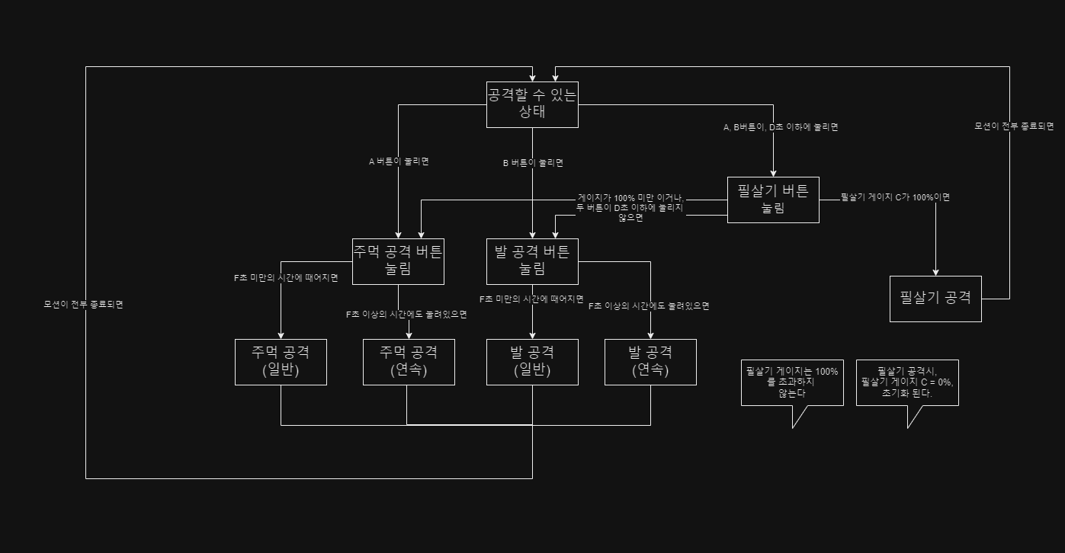

주먹공격 버튼
눌려있음

F 초 안에 버튼을 떼엇따면

F 초 에 버튼이 눌렷다면

주먹공격

광격이 끝났뜬데
버튼 이 눌렷있다면

 | F | 1

 |  | 0.2

 |  | 1

홍콩메서커 슬로우모션 매커니즘(5.02)
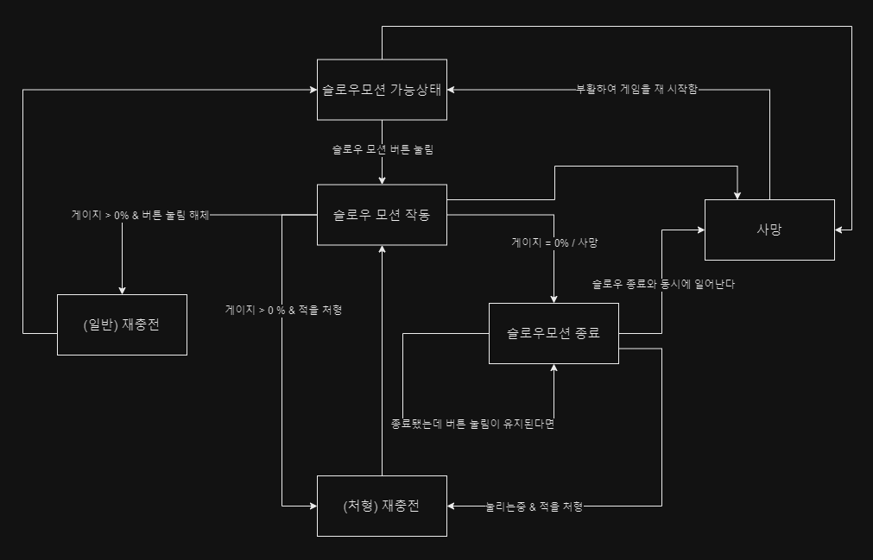
버튼 1개로 슬로우모션을 하는 매커니즘을 설계

< 이 플로우의 규칙 > |  |  |  |  |  |  | < 플로우 속 규칙 >

1. PC 의 HP =1, 모든 총탄의 공격력 = 1으로 초기값을 잡아서, 피격시 사망으로 처리한다. |  |  |  |  |  |  | 이름 | 정의
2. PC가 발사한 총알을 제외한 모든 것은 속도가 A% 느려진다. |  |  |  |  |  |  | Null | 변수는 있으나 지정된 값이 없음
3. 슬로우 모션 게이지가 존재한다. 이 게이지는 비례하지 않는 줄어듦 속도 B%를 가진다. |  |  |  |  |  |  | / | or , 또는
4. 적을 죽이면 게이지가 C% 차오르고, 줄어듦 속도는 B%를 따른다. |  |  |  |  |  |  | & | and , 그리고
5. 이 게임은 무적이 존재하지 않는다.
6. 사망시 재시작 버튼 확인 이외에 다른 모든 행동이 불가능하다.
7. 슬로우시, 가능한 행동들이 있다.

< 기능에 대하여 > |  |  |  |  |  |  |  |  | < 슬로우 시 가능한 동작에 대하여 >

속성 | 속성 상세 | 기능 |  | 기능 설명 |  | 이벤트 |  |  | 행동 | 변경점
버튼 | 슬로우 버튼 | 슬로우 |  | 느려짐 |  | 눌림 |  |  | 사격 | 탄속을 제외한 움직임이 느려진다
 |  |  |  | 단, PC에 종속된 총알 제외 |  | 눌리는중
 |  |  |  |  |  | 때어짐 |  |  | 회피 | 슬로우에 영향을 받아 느리게 회피함

 | 사격 버튼 | 사격 |  | 마우스의 타겟을 향해 사격함 |  | 눌림 |  |  | 이동 | 이동 속도가 느려진다.
 |  |  |  |  |  | 때어짐
 |  |  |  |  |  |  |  |  | < 속도에 대하여 >
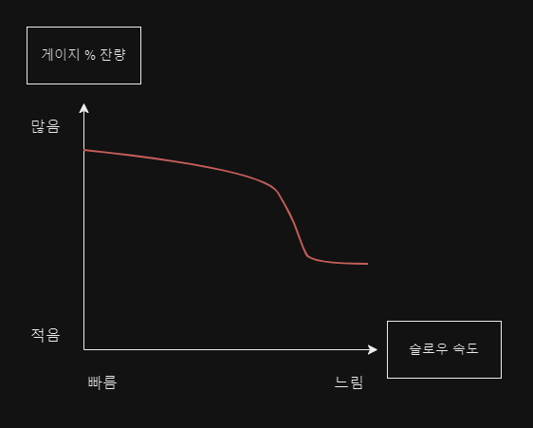
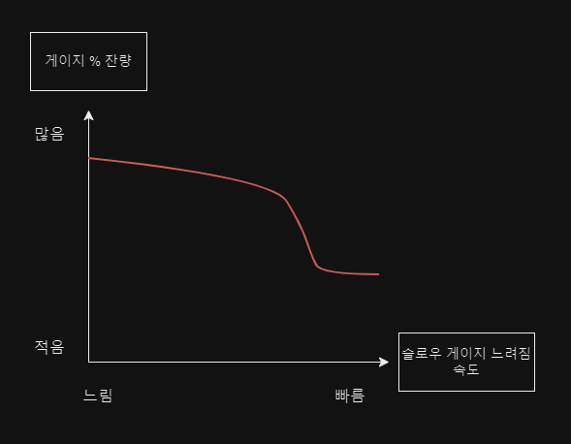
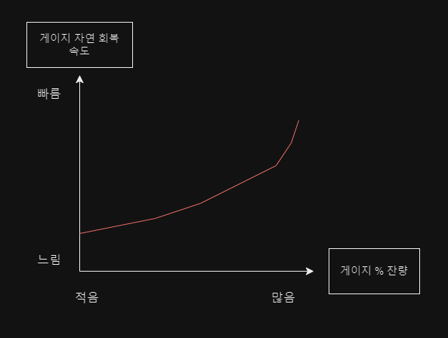
 | 회피 버튼 | 점프 |  | NPC에 종속된 총알을 회피함
 |  | 슬라이딩

 | 이동 버튼 | 상하좌우 이동 |  | PC가 이동함 |  | 눌림
 |  |  |  |  |  | 동시에눌림(대각선)
 |  |  |  |  |  | 때어짐

게이지 | 슬로우와 연동 | 남은 슬로우 시간을 보여줌 |  | 슬로우 되는중 |  | 줄어드는중
 |  |  |  |  |  | (처형) 채워지는중
 |  |  |  |  |  | (일반) 채워지는중

< 변수에 대하여 >

변수명 |  |  | 사용 변수 세부 |  | 초기값 | 부연설명 |  |  |  |  | 개발자 코멘트
슬로우 속도(Slow_speed) |  |  | A% |  | 0% 느려짐 | 게이지 %가 적을수록 슬로우 속도가 더 느려지고, 일정 %이상으로 느려지지 않는다 |  |  |  |  | 0 < A =< 40

슬로우 게이지 줄어듦 속도(Gage_disappear_speed) |  |  | B% |  | 0% 줄어듦 | 게이지 %가 줄어든다. %가 적을수록 게이지 줄어듦 속도가 빨라지며, 일정 % 이상 빨라지지 않는다 |  |  |  |  | 0 < B =< 20

처형 재충전(Recharge_of_kill) |  |  | C% |  | 0% 충전됨 | 적을 처형하면 일정한 게이지 % 가 즉시 차오른다. 이때, 슬로우 버튼이 눌려있다면, A와B의 변수를 따라 움직인다 |  |  |  |  | 0 < C =< 10

재충전(Nomal_Recharge) |  |  | D% |  | 0% 충전됨 | 슬로우 버튼을 해제하면 게이지 %가 차오른다. 서서히 차오르며, 다시 누르지 않는다면 F초 이내에 100%가 된다 |  |  |  |  | 0 < D =< 3
 |  |  |  |  |  |  |  |  |  |  | 0 < F =< 3

< 슬로우 모션의 플로우 >

홍콩메서커 슬로우모션 기획서(5.03-5.08)
홍콩 메서커 슬로우 모션 기획서

목차
1. 홍콩 메서커의 개요
2. 슬로우 모션의 개요
3. 슬로우 모션의 상세
 | 3-1. 슬로우 모션의 규칙
 | 3-2. 슬로우 모션 시스템 플로우
 | 3-3. 슬로우 모션 발동 상세
 |  | A)게이지에 대하여
 |  |  | 1-1게이지 규칙과 그래프
 |  |  | 1-2)게이지 UI
 |  | B)변수와 필요 리소스 정리

< 홍콩 메서커의 개요 >

이 게임을 만드는 이유 |  |  | 액션의 쾌감이 있는 게임을 만들고 싶다. |  |  |  | 영화적 연출이 있으면 쩔것 같다. 액션성도 더해질 것 같다. |  |  |  |  |  | 느와르 느낌을 더하면 좋을 것 같다

키워드 |  |  | 1vs다수 | 총기 액션 | 느와르 | 3D | 탑뷰

한줄설명 |  |  | 개인과 집단의 전투를 이루는 1대 다수의 느와르풍 3d 탑뷰 액션 슈팅 게임

매력 |  |  | pc의 능력을 활용한 액션으로 쾌감과 긴장감을, 한번의 피격으로 사망하게 하여, 신중함을 요구

특징 |  |  | 과장된 액션 연출로 보여주는 학살의 쾌감 |  |  |  | 각각의 특색이있는 총기

 | 이 홍콩메서커 라는 게임은, 혈혈단신으로 적 NPC가 가득한 전장속에 뛰어들어가는 3D, 탑뷰의 총기 액션 게임입니다.

 | PC 캐릭터는 적 NPC들이 속해 있는 범죄집단에게 사랑하는 연인을 잃은 가슴 아픈 사연을 가지고 있고,
 | 그로 인하여 복수를 하는 캐릭터입니다.

 | 플레이어에게 게임 속 1주일 이라는 시간을 챕터별로 나누어 경험하도록 하고, 각 챕터의 마지막에는 강력한 적 NPC, 즉, 보스라고 불리는
 | 캐릭터가 자리하도록 하여 그 챕터에서 나온 모든 요소를 총 집합해 활용 할 수 있도록 할 것 입니다.
 | 또한, 각 챕터속 작은 스테이지가 끝나면 스토리를 조금씩 진행하여, 뒤의 내용과 결말을 궁금하게 유도해, 플레이어로 하여금
 | 계속 플레이 하고 싶어지는 매력이자 동기로써 활용할 것 입니다.

 | 챕터가 높아질수록 한꺼번에 마주하게 되는 적 NPC들의 숫자가 많아질 것(예시: 1챕터 - 한번에 1~2명 / 3챕터 - 2~3명) 이며, 적 NPC가 들고 있는 총기가
 | PC의 움직임을 방해하기 좋은 총기가 되도록 설계할 것(예시: 1챕터 - 전부 권총 착용 / 3챕터: 권총 & 돌격 소총이 주류, 일부 샷건) 입니다.

 | 플레이는 마우스와 키보드를 통해 이루어지며, 주로 이동과 능력사용은 키보드로 하고, 조준과 사격은 마우스로 하게됩니다.
 | 그 이유는, 능력과 이동이 동시에 이루어져야 하는 상황이 자주 발생되기에, 키를 동시에 누르는 상황이 자주 발생 할 것으로 예상하고 있기 때문이며,
 | 이동의 경우 많은 플레이어들이 사용하는 WASD 키를 이동키로 초기값을 잡아 두었습니다.
 | 마우스로 적을 조준하고 사격하는 이유는, 마우스의 커서를 통해 플레이어가, 자신의 PC가 타겟팅 하고 있는 적 NPC가 누구인지 알 수 있으며,
 | 게임의 매력인 신중한 한 발을 직접적으로 체험 하도록 할 수 있기 때문입니다.

 | 이 외 시스템의 경우, 1대 다수 전투를 고려하여, 미리 대비 또는 상황 시뮬레이션과 예측을 할 수 있도록,
 | 벽 너머의 적의 위치를 볼 수 있도록 하고, PC를 탐지한 적이, PC로 부터 얼마나 멀리 있는지 확인 할 수 있는 UI를 배치 할 것 입니다.
 | 또한, PC는 한번의 피격으로 사망하기 때문에, 플레이어로 하여금 계속된 도전과, 그로 인한 실력 향상, 그 끝에 스테이지와 챕터의 클리어라는
 | 보상을 안겨주어, 이어지게끔 유도된 플레이 텐션과 게임 플레이를 계속 하게 하는 동기를 부여할 것 입니다.

< 슬로우 모션의 개요 >

슬로우 모션을 만드는 이유 |  |  | 과장되고 영화적인 연출을 위한 장치를 만들어야겠다. |  |  |  |  |  | 총기 액션 영화에서, 중요한 장면에서 사용한 슬로우 모션을 구현하면 좋지 않을까?

키워드 |  |  | 느려짐 | 1대 다수 전투를 가능하게 하는 장치 |  |  |  | 액션

한줄설명 |  |  | 1대 다수 전투라는 전투, 그 정신 없는 상황을 돌파할 수 있게 하는 장치 이며, 액션성을 강화하기 위해 게임이 느려지게 한다.

매력 |  |  | PC가 사용하는 총기의 총알을 제외하고, 화면 속 모든 오브젝트를 느리게 하여, 신중하게, 불리한 상황을 타파할 수 있도록 유도

특징 |  |  | 신중함을 통해 적을 무찌르는 쾌감 |  |  |  | 슬로우 모션을 통해 불리한 상황을 타파해 나아가는 쾌감

 | 영화 <매트릭스> , <왓치맨>, <좀비렌드>같은, 훌륳하다고 평가받은 액션 영화에서, 슬로-모션, 즉, 슬로우 모션은 꽤 매력적인 요소입니다.

 |  | [슬로우 모션 레퍼런스]

 | 슬로우 모션은, 그 장면과, 장면 속에 존재하는 액션을 과장 시켜줄 뿐만 아니라, 세세한 액션의 디테일, 가령 근육의 움직임이나,
 | 사람이 쓰러지는 과정에서 피부의 눌림 과 같은 것을 보여줌으로써, 시청자로 하여금 큰 몰입과, 흥미, 재미를 유발합니다.

 | 그래서, 홍콩메서커에 슬로우 모션 기능을 넣게된다면, 영화에서 보았던 슬로우 모션과
 | 비슷한 감정, 또는 경험을 느낄 수 있도록 유도할 수 있을 것 입니다.

 | 하지만, 영화와 같은 시점의 슬로우 모션이 될 수 는 없습니다. 이 게임은, 이전에 설명드렸듯, 3D 탑뷰 게임 이기 때문입니다.
 | 그래서 저는, 영화와 같은 3인칭 사이드 뷰의 슬로우 모션은, 마지막 남은 적을 처치하여 스테이지를 클리어 하거나,
 | PC가 피격을 받아 사망하는 두가지의 경우에만 등장 할 수 있도록 제한 하고자 합니다.
 | 그 이유는, 플레이어가 사망하는 상황에서 느껴지는 스트레스가 사망 슬로우 모션 연출 통해 극대화 되고, 이 스테이지를
 | 반드시 클리어 하고야 말겠다는 목적과 동기를 부여하게 되는 큰 연출적인 장치로써 활용이 될 것이기 때문입니다.
 | 또한, 최후의 적을 처치했을때 슬로우 모션이 사용되는 이유는, 클리어에 대한 보상을 슬로우 모션 연출로써,
 | 영화속 슬로우 모션과 같은 몰입을 유도하게 하여, 그 쾌감을 더욱 크게 증폭 시킬 수 있기 때문입니다.

 | 그렇다면, 게임을 플레이 하는 도중, 시스템적 으로 나오는 슬로우는 어떻게 보여지고, 사용 되는 것 인지 궁금하실 겁니다.
 | 시스템 슬로우 모션은, 3D 탑뷰를 그대로 유지하되, 플레이어가 1대 다수의 불리, 불합리한 상황을 이겨낼 수 있는 장치로써 활용됩니다.
 | 플레이어가 가진 총기에서 발사되는 총알과 슬로우 모션 게이지 속도를 제외한, 모든 오브젝트의 속도가 느려지게 하여, 플레이어로 하여금
 | 신중하게 집중하여 조준하고, 사격하는 행위를 하도록 유도할 수 있습니다.

 | 이 슬로우 모션이 이루어지는 도중, PC는 이동과, 구르기와 같은 회피 동작, 그리고 조준과 사격이라는,
 | PC가 할 수 있는 모든 동작이 가능하기 때문에, 실행된 동작이 영화 속 슬로우 모션처럼 과장되어서, 몰입, 흥미, 재미를 유도 하게 됩니다.

 |  | [아이디어 구상도]
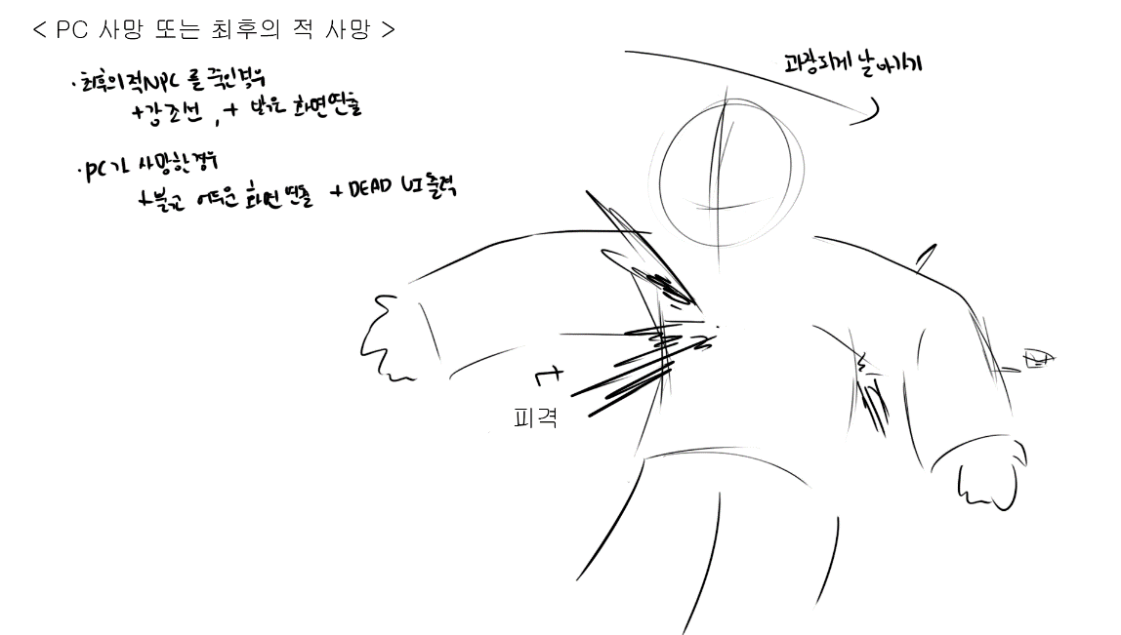
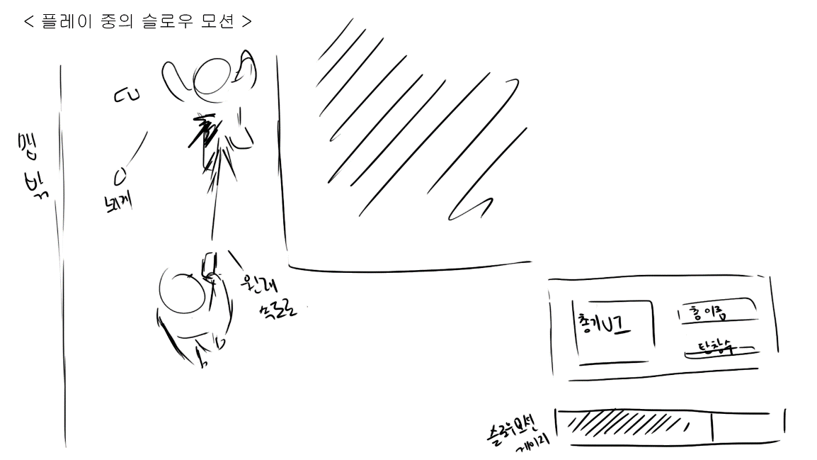

 |  | [아이디어 구상도에 참고한 레퍼런스]

< 슬로우 모션의 상세 >

위의 목적을 이루기 위해, 슬로우 모션에 대한 상세 설명을 적어두도록 하겠습니다.

1. 슬로우 모션을 발동 시킬 키보드 키는, 초기값 기본 이동으로 설정 하였을 때를 기준으로,
가장 방해받지 않고, 자유롭게 손가락이 닿는 Space bar 로 초기값 버튼을 설정하도록 합니다.

2. 슬로우 모션에 밸런스를 위하여 게이지가 존재하고, 그 게이지를 플레이어에게 보여줄
게이지 UI가 존재하도록 합니다.

 | [PC가 할 수 있는 행동]
 | 속성 | 속성 상세 |  | 기능 |  |  | 기능 설명 |  |  | 이벤트 |  | 초기 지정
 | 버튼 | 슬로우 버튼 |  | 슬로우 |  |  | 느려짐 |  |  | 눌림 |  | space 버튼
 |  |  |  |  |  |  | 단, PC에 종속된 총알 제외 |  |  | 눌리는중
 |  |  |  |  |  |  | 단, 게이지 기능 제외 |  |  | 때어짐

 |  | 사격 버튼 |  | 사격 |  |  | 마우스의 타겟을 향해 사격함 |  |  | 눌림 |  | 마우스 좌클릭
 |  |  |  |  |  |  |  |  |  | 때어짐

 |  | 회피 버튼 |  | 점프 |  |  | NPC에 종속된 총알을 회피함 |  |  |  |  | 마우스 우클릭
 |  |  |  | 슬라이딩

 |  | 이동 버튼 |  | 상하좌우 이동 |  |  | PC가 이동함 |  |  | 눌림 |  | WASD
 |  |  |  |  |  |  |  |  |  | 동시에눌림(대각선)
 |  |  |  |  |  |  |  |  |  | 때어짐

 | 게이지 | 슬로우와 연동 |  | 남은 슬로우 시간을 보여줌 |  |  | 슬로우 되는중 |  |  | 줄어드는중 |  | ㅡ
 |  |  |  |  |  |  |  |  |  | (처형) 채워지는중
 |  |  |  |  |  |  |  |  |  | (일반) 채워지는중

 | < 슬로우 모션의 규칙 >

 | 1. PC가 발사한 총알을 제외한 모든 것은 속도가 A% 느려진다. |  |  |  |  |  | (게이지 속도, 게이지 충전 제외) |  |  |  | 초기값
 | 2. 슬로우 모션 게이지가 존재한다. 이 게이지는 비례하지 않는 줄어듦 속도 B%를 가진다. |  |  |  |  |  |  |  |  |  | A = 1%(최저) ~ 30%(최고)
 | 3. 적을 죽이면 게이지가 C% 차오르고, 줄어듦 속도는 B%를 따른다. |  |  |  |  |  |  |  |  |  | B = 5%(최저) ~ 15%(최고)
 | 4. PC가 사망할시, 재시작 버튼 확인, 또는 스테이지 종료 이외에 다른 모든 행동(선택)이 불가능하다. |  |  |  |  |  |  |  |  |  | C = 10%
 | 5. 게이지는 자연, 일반 회복시 비례하지 않는 차오름 속도 D%를 가진다. |  |  |  |  |  |  |  |  |  | D = 5%(최저) ~ 15%(최고)
 | 6. 슬로우시, 가능한 행동들이 있다.

 | [슬로우 모션 도중 PC가 할 수 있는 행동]
 | 행동 | 변경점
 | 사격 | 탄속을 제외한 움직임이 느려진다

 | 회피 | 슬로우에 영향을 받아 느리게 회피함

 | 이동 | 슬로우에 영향을 받아 느리게 이동함

 | < 슬로우 모션 시스템 플로우 >

 | [플로우 속 규칙]
 | 이름 | 정의
 | Null | 변수는 있으나 지정된 값이 없음
 | / | or , 또는
 | & | and , 그리고

 | [시스템 플로우]

 |  |  |  |  |  |  |  |  |  |  |  |  |  |  | 스테이지를 재시작함

 |  | 버튼이 때어지는 순간, 일반 재충전과 함께 이어짐 |  |  |  |  |  |  | 슬로우 모션 가능한 상태 |  |  |  |  | PC가 피격당함

 |  |  |  |  |  |  |  |  |  |  |  |  |  |  |  |  | PC 사망

 |  |  |  |  |  |  |  |  |  | 슬로우 모션 버튼 눌림

 |  | 일반 재충전 |  |  |  | 게이지 > 0% & 버튼 때어짐 |  |  | 슬로우 모션 작동 |  |  |  | 게이지 = 0 / 사망 |  |  |  | PC가 피격당함

 |  |  |  |  |  |  |  |  |  |  |  |  |  |  | 슬로우 모션 종료

 |  |  |  |  |  | 게이지 > 0% & 적 NPC를 사망상태로 만듦

 |  |  |  |  |  |  |  |  | 처형 재충전 |  |  |  | 버튼 눌리는 중 & 적 NPC를 사망상태로 만듦

 |  |  |  |  | 버튼 때어짐 |  |  |  |  |  |  |  |  |  |  |  |  | 종료됐는데 버튼이 눌리는 중

 |  |  |  |  |  |  |  |  |  |  |  |  |  |  | PC가 피격당함
 |  |  |  |  |  | PC가 피격당함

< 슬로우 모션 발동 상세 >

슬로우 모션은 상술하였듯, 버튼으로만 발동이 가능합니다.
상태를 리셋, 다시 능력을 사용하기 위해서는 버튼이 눌린 상황을 때어진 상황으로 바꾸어 주어야 합니다.

위에 표를 보시면, 재충전이 2개로 나뉘어 있는 것을 확인 할 수 있습니다.
일반 재충전의 경우, 버튼을 때어진 상황으로 변경하면,
자연적으로, 서서히, 비례하지 않은 비율인 D% 만큼 게이지가 차오릅니다.
처형 재충전의 경우, 적을 사망 상태로 만들면, 게이지의 잔량에 상관없이, 일정한 게이지 %인
C%가 차오르게 됩니다.

게이지의 잔량이 0% 이거나, PC가 사망할 시 슬로우 모션은 종료가 되고,
사망의 경우, 종료와 동시에 사망상태로 넘어가게 됩니다.

슬로우 모션이 발동이 되면, 위에 서술한 여러 연출 이펙트와 함께 작동되며,
사운드가 먹먹해지거나, 약간 느려지는 등, 슬로우 되었다는 기분을 플레이어에게
확실히 전달 할 수 있는 요소를 함께 적용 할 것 입니다.

 | < 게이지에 대하여 >

 | 게이지는 UI이자 기능으로써, 유저에게 밸런스를 위하여
 | 게이지를 제한하였음을 알려주는 장치인 동시에, 전략적으로 게임을 수행할 수 있도록
 | 게임의 텐션을 조절해주는 장치이기도 합니다.

 |  | < 게이지의 규칙과 그래프 >

 |  | 게이지의 잔량이 많을 수록 줄어드는 속도(줄어듦 속도)가 느리며, 적을수록 빨라지게 됩니다.
 |  | 게이지의 잔량이 많을 수록 차오르는 속도(차오름 속도)가 빠르며, 슬로우 모션을 종료한 직후 N초(N < 1) 의 충전 딜레이 후, 충전되게 됩니다.
 |  | 적을 처형시, 남아있는 게이지의 잔존량이 몇 % 인지 상관하지 않고 적용된 %만큼의 게이지를 채웁니다.
 |  | 또한, 게이지의 잔량이 많을 수록, 체감되는 슬로우의 속도가 덜 느리며, 적을수록 더 느립니다.

 |  | [그래프]

 |  | 게이지의 잔량 % |  |  |  |  |  |  |  |  | 게이지의 잔량 %

 |  |  |  |  | 버튼눌림 |  |  |  |  |  |  |  |  | 버튼눌림
 |  | 100% |  |  |  |  |  |  |  |  | 100%

 |  | 0% |  |  |  |  |  | 슬로우 체감 속도 |  |  | 0% |  |  |  |  |  | 줄어듦 속도
 |  |  | 0% | 15% |  |  | 30% |  |  |  |  | 0% | 5% |  |  | 15%

 |  | 처치 명수 |  |  |  |  |  |  |  |  | 일반 재충전 %

 |  |  |  |  |  |  |  |  |  |  |  |  |  | 버튼 때어짐
 |  | 2명 |  |  |  |  |  |  |  |  | 15%

 |  | 1명 |  |  |  |  |  |  |  |  | 5%

 |  | 0명 |  |  |  |  |  | 게이지의 잔량 % |  |  | 0% |  |  |  |  |  | 게이지의 잔량 %
 |  |  | 0% |  | 10% |  | 20% |  |  |  |  | 0% |  |  |  | 100%

 |  | < 게이지 UI >

 |  | 느와르의 감성과, 어두운 분위기를 고려해, 어울리는 약간 탁한 붉은 색의 느낌으로 만드는 것이
 |  | 좋을 것 같습니다. 시각적으로 잘 보여야 하는 것 역시 붉은 색으로 지정한 이유이기도 합니다.

 |  | [게이지 UI 예시]

 |  | 100% 차있을 때 |  |  |  |  |  |  | 50% 줄어들었을때

 |  | 얼마 남지 않았을 때 |  |  |  |  |  |  | 0% 있을때

 | < 변수와 필요 리소스 정리 >

